R5試算表
収入がない方や乳幼児も含めて国保に入る（入っている）方
全員分を入力してね！
令和５年度狭山市 国民健康保険税試算表
 |  |  |  |  | 入力マニュアルはこちら
※使用前に注意事項を読んでください。

加入者 | 年 齢 （Ｒ５年１月１日時点） | ① 給与収入 | ② 年金収入 | ③その他の所得 | ④固定資産税額
１人目
２人目
３人目
４人目
５人目
６人目
７人目
８人目

加入者数は0人で計算しています。
 | 医療分 | 支援金等分 | 介護分 | 年間保険税額
（限度額） | (650,000円) | (200,000円) | (170,000円)
所得割 | 0 | 0 | 0 | 0
資産割 | 0
均等割 | 0 | 0 | 0
平等割 | 0
計 | 0 | 0 | 0

１年間の税額（４月～） |  | ¥0 | １ヶ月及び１期あたりの税額は、端数処理などによって実際と異なる場合があります。
１ヶ月あたりの税額（１／１２） |  | ¥0
１期あたりの税額（１／８） |  | ¥0 | 実際の納付は１年度分を７月～２月の８期払いです。

※注意事項
・この試算は概算ですので、実際の税額と異なる場合があります。
・介護分は４０歳～６４歳の方が対象のため年齢によって試算額が異なります。
３９歳→１２ヶ月分で試算されますので月割で減額される場合があります。
６４歳→試算から除いていますので月割で増額される場合があります。
・給与所得計算で次の所得調整控除は反映されません。

給与収入が850万円を超え①または②に該当する場合
①23歳未満の扶養親族がいる。 ②本人または扶養親族が特別障害者である。
・次に該当する世帯はこの試算表では計算できませんので、お問い合わせください。
会社の倒産や解雇などで失業された方（軽減制度が受けられる場合があります）
狭山市健康大使：おりぴぃ
譲渡所得などの申告分離課税所得がある場合
・計算値は世帯の年間税額となります。個人分は計算できません。
途中加入の場合は下記の式を参考にしてください。
年間保険税額 ÷ １２ × 加入月数（加入した月含む） ＝ 加入月数分の保険税額
・試算結果以外で世帯の前年所得合計額及び未就学児の加入者数に応じて国保税の軽減制度があります。

 | ※軽減制度についてはこちら |  |  | 先頭に戻る

入力マニュアル
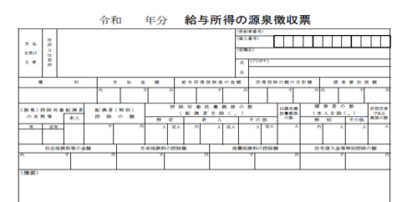
5
入力方法 |  | 入力表へ戻る

１ 収入がない方や乳幼児も含めて加入者全員分の年齢を選択してください。
２ 前年中（令和４年１月～１２月）の収入または所得で入力してください。
・給与収入があった方は①へ入力してください。（給与支払額や収入額を入力）
・公的年金等収入があった方は②へ入力してください。（公的年金等支払額や収入額を入力）
※遺族年金や障害年金は除きます。
・①、②以外の所得額は③へ入力してください。
※譲渡所得などの申告分離課税所得がある場合はお問い合わせください。
３ 狭山市の土地建物にかかる固定資産税がある方は④へ入力してください。
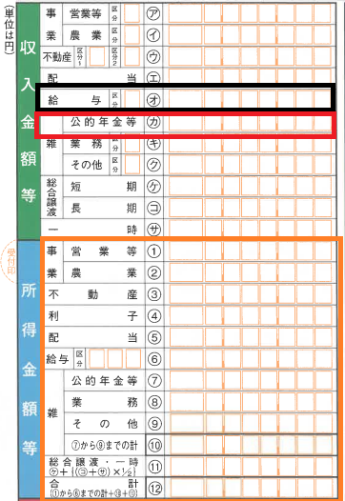
※都市計画税は除きます。
４ １年間の税額及び１ヶ月あたりの税額等が試算されます。
※試算結果は概算額のため実際の税額と異なる場合があります。

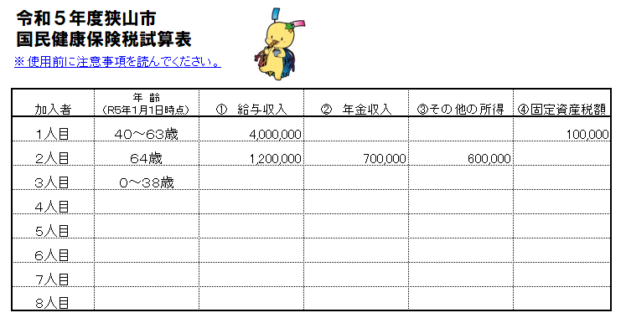
所 得 税 及 び
復興特別所得税
の確定申告書（抜粋）

給与所得、公的年金等の所得は除いた金額で入力してください。
令和５年１月１日時点の年齢を
選択してください。
収入がない方や乳幼児も含めて加入者全員分を選択してください。
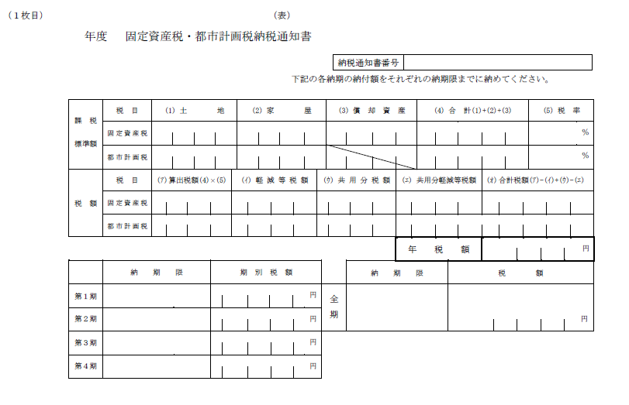
狭山市の土地建物にかかる固定資産税がある場合は入力してください。
共有の場合は加入者の持分のみ加算されます。
狭山市固定資産税納税通知書（抜粋）
令和5

 | 入力表へ戻る

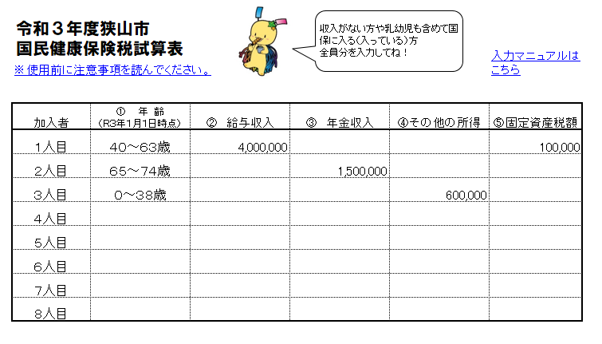

 |  |  | 入力表へ戻る

